PD
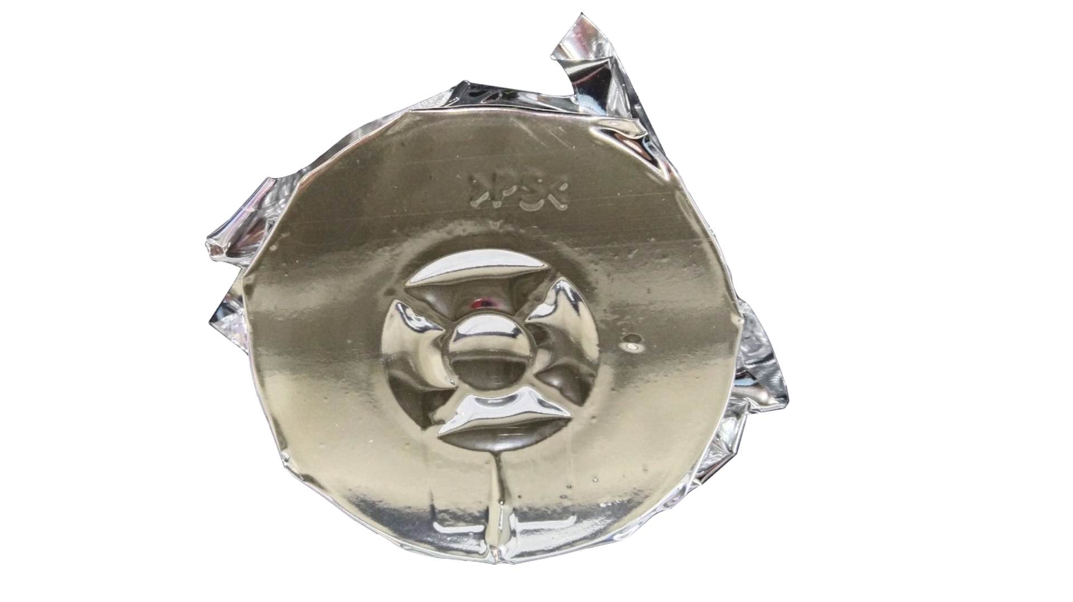
เลขที่ SKU : 37-731-001 วันที่ : 27/11/2023
1. ข้อมูลสินค้า |  |  |  | รูปสินค้า
ประเภท (กลุ่มหลัก) | เครื่องเชื่อม/ตู้ชาร์จ | ประเภท (กลุ่มรอง) | ลวดเชื่อม
ชื่อภาษาไทย | ลวดเชื่อมฟลักซ์คอร์ 1.0 มม. (ลวด MIG 1KG.) EUROX | ชื่อภาษาอังกฤษ
รหัสสินค้า | 37-731-001 | Barcode | 8859007712254
สถานะสินค้า | A | รหัสทีมขาย
รุ่น (Model) |  | ยี่ห้อ | EUROX
สีตัวสินค้า | เงิน | สีของบรรจุภัณฑ์ | ขาว
ทำจากวัสดุ | เหล็ก | ประเทศผู้ผลิต | PRC
ผู้ผลิต | S35 ตู้เชื่อม

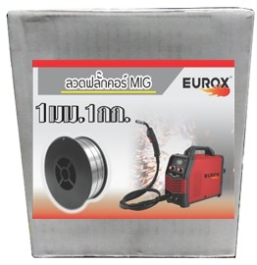
2. คุณสมบัติ |  |  |  | รูปบรรจุภัณฑ์
ขนาด | 1.0 มม. | น้ำหนัก | 1 กก.

3. รายละเอียดบรรจุภัณฑ์
ขนาดสินค้า (ซม.) | 10.2x4.45x10.2 (ไม่รวมบรรจุภัณฑ์) | น้ำหนักสินค้า (กก.) | 1 (ไม่รวมบรรจุภัณฑ์)
ขนาดกล่อง 1 (ซม.) | 10.5x5.2x10.5 | ขนาดบรรจุ (กล่อง) | 1 PCS
ขนาดกล่อง 2 (ซม.)
 |  | น้ำหนักรวมสินค้า (กก.) | 1.03
บาร์โค้ดกล่อง | 8859007712254 | ขนาดลัง (ซม.) | 22.5x22x27
ขนาดบรรจุ (ลัง) | 20 | น้ำหนักลังรวมสินค้า (กก.)
 |  |  |  | อุปกรณ์ภายในกล่อง
4. อุปกรณ์ภายในกล่อง
- ลวดเชื่อม 1 ม้วน

5. วิธีการใช้งาน
ใช้สำหรับเครื่องเชื่อม MIG

6. จุดเด่น จุดขาย ของสินค้า
- เหมาะสำหรับงานเชื่อมเหล็ก โดยไม่ใช้ก๊าชเชื่อม CO2 - เชื่อมเหล็กบางได้ ไม่ทะลุ - ใช้สำหรับเครื่องเชื่อม MIG ทั่วไป - สแล็คคลุมแนวเชื่อมเคาะออกง่าย


7. การรับประกัน |  |  |  | รูปลังสินค้า
ระยะเวลารับประกัน (เดือน) | 0 ระบุ
ประเภทการรับประกัน
เงื่อนไขการรับประกัน

8. ข้อมูล สคบ.
ชื่อสินค้า | ลวดเชื่อมฟลักซ์คอร์ 1.0 มม. (ลวด MIG 1KG.) EUROX
ผลิตจากประเทศ | PRC
จัดจำหน่ายโดย | บริษัท คิงบางกอก อินเตอร์เทรด จำกัด
 | 541,543,545 ซอย 39/1 แขวงท่าแร้ง เขตบางเขน กรุงเทพมหานคร 10220
 | เลขประจำตัวผู้เสียภาษี: 0105545012035 สำนักงานใหญ่ | โทรศัพท์: 02-509-3850 | โทรสาร: 02-509-3856 |  |  | รูป Barcode
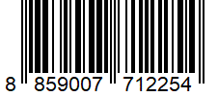
บรรจุ | 1 ม้วน/กล่อง
วิธีการใช้ | ใช้สำหรับเครื่องเชื่อม MIG
คำเตือน | ขณะใช้งานหรือเลิกใช้งาน ควรเก็บอุปกรณ์ให้พ้นมือเด็กเพื่อความปลอดภัย
ราคา | ระบุ ณ จุดขาย
วันที่ผลิต

9. ข้อควรระวัง
คำเตือน | ขณะใช้งานหรือเลิกใช้งาน ควรเก็บอุปกรณ์ให้พ้นมือเด็กเพื่อความปลอดภัย
ข้อแนะนำในการใช้งาน | ห้ามใช้งานผิดประเภท

MK

เลขที่ SKU : 37-731-001 วันที่ : 27/11/2023
1. ข้อมูลสินค้า |  |  |  |  |  | รูปสินค้าตัวจริง
ประเภท (กลุ่มหลัก) | เครื่องเชื่อม/ตู้ชาร์จ |  | ประเภท (กลุ่มรอง) | ลวดเชื่อม
ชื่อภาษาไทย | ลวดเชื่อมฟลักซ์คอร์ 1.0 มม. (ลวด MIG 1KG.) EUROX |  | ชื่อภาษาอังกฤษ
รหัสสินค้า | 37-731-001 |  | Barcode | 8859007712254
สถานะสินค้า | A |  | รหัสทีมขาย
รุ่น (Model) |  |  | ยี่ห้อ | EUROX
สีตัวสินค้า | เงิน |  | สีของบรรจุภัณฑ์ | ขาว
ทำจากวัสดุ | เหล็ก |  | ประเทศผู้ผลิต | PRC
ผู้ผลิต | S35 ตู้เชื่อม

2. ราคาสินค้า |  |  |  |  |  | รูปแพ็คเกจตัวจริง
ราคาตั้ง | 380.00 บาท
ราคาปลีก | 310.00 บาท
ราคาส่ง (SEMI) | 239.00 บาท |  |  | GP | 60.83%
ราคาส่ง (S1) | 0.00 บาท | จำนวน | 0 ตัว | GP | 0.00%
ราคาส่ง (S2) | 0.00 บาท | จำนวน | 0 ตัว | GP | 0.00%
ราคาส่ง (S3) | 0.00 บาท | จำนวน | 0 ตัว | GP | 0.00%
ราคา (ผจก) | 150.00 บาท |  |  | GP | 37.59%
ราคาปลีก MT | 310.00 บาท |  |  | GP | 69.80%
ราคาส่ง MT | 239.00 บาท |  |  | GP | 60.83%
ต้นทุนปัจจุบัน 93.62 บาท |  |  | ต้นทุก Lot ที่ผ่านมา 90.34 บาท |  |  | รูปอุปกรณ์ภายในกล่องตัวจริง

3. โปรโมชั่น
ราคาปลีก | 310.00 บาท | จำนวน | 1 ตัว | GP | 69.80%
ราคาพิเศษ 1 | 0 บาท | จำนวน | 0 ตัว | GP | 0.00%
ราคาพิเศษ 2 | 0 บาท | จำนวน | 0 ตัว | GP | 0.00%
ระยะเวลา | -
เป้าต่อเดือน
MT1 | 0 ตัว | MT2 | 0 ตัว | TT2 | 0 ตัว
ONL | 0 ตัว | OUL/TT1 | 0 ตัว
สถานะใหม่ | - |  |  |  |  | ใบโปร/ใบขาย
หมายเหตุการจัดโปร | -

4. ช่องทางการขายสินค้า
ช่องทางขาย
MT1 | [ ] | MT2 | [ ] | TT2 | [ ]
OUL/TT1 | [ ] | ONL | [ ]
ช่องทางลูกค้า
MT | [ ] | SEMI | [ ] | T2-T3 | [ ]
TN | [ ] | ONL | [ ] | TV | [ ]
อื่นๆ | [ ] ระบุ

5. VDO Utility
ไม่มีข้อมูล

